Veiledning for bruk av regneark
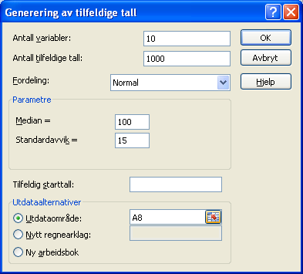
Veiledning for bruk av regneark
Dette regnearket simulerer trekning av 1000 stikkprøver som hver inneholder 10 observasjoner. Regnearket er laget slik at observasjonene trekkes fra et normalfordelt materiale der gjennomsnittet er 100 og standardavviket er 15. For hver stikkprøve regner regnearket ut gjennomsnittsverdien og konfidensintervallet. Det avgjør også om den virkelige gjennomsnittsverdien (som vi har satt til å være 100) ligger innenfor det angitte konfidensintervallet. Regnearket teller til slutt opp hvor mange av konfidensintervallene som omslutter gjennomsnittet.
Når du skal gjennomføre en ny simulering, velger du først konfidensnivået i celle O4. Deretter går du til Data på menyen og velger der Dataanalyse. Dersom du ikke får opp Dataanalyse når du trykker på Data knappen betyr det at Dataanalyseverktøyet ikke er innstallert. For å installere den klikker du på Office-knappen oppe i venstre hjørne. Deretter velger du Alternativer for Excel. I menyen du da får opp velger du Tillegg. I listen du får opp så klikker du på Analyseverktøy og deretter på start. I vinduet du da får opp velger du Analyseverktøy og trykker ok. Analyseverktøyet vil da bli installert. Hvis du velger Data fra menyen på øverste linje, skal Dataanalyse ligge helt til høyre. Ved å klikke på Dataanalyse starter du opp dataanalyseverktøyet. Du velger der Generering av tilfeldige tall. Vinduet du får opp fyller du ut som vist under. Trykk ok til slutt og du får generert 1000 stikkprøver. Det kan ta noen sekunder fra du trykker på OK til stikkprøvene er generert.

